Расстановка оповещателей
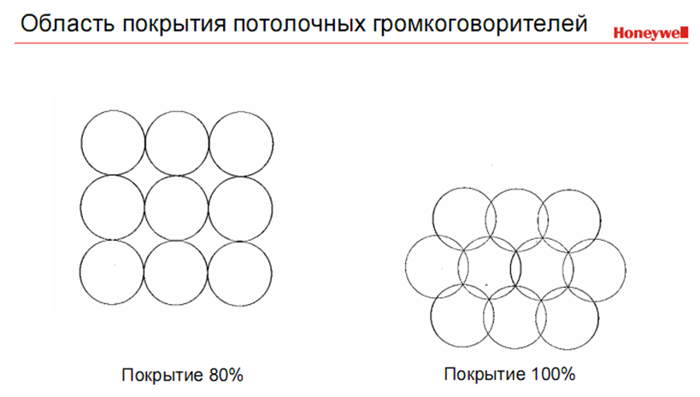
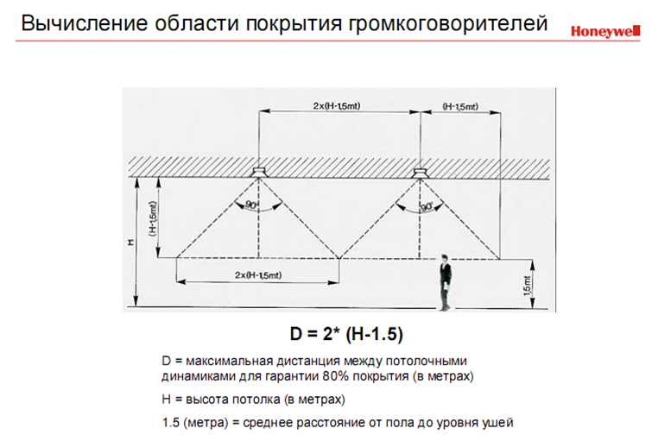

Расстановка потолочных оповещателей в коридорах | Расстановка потолочных оповещателей в широких коридорах без учёта отражений |  | Расстановка потолочных оповещателей в широких коридорах с учётом отражений
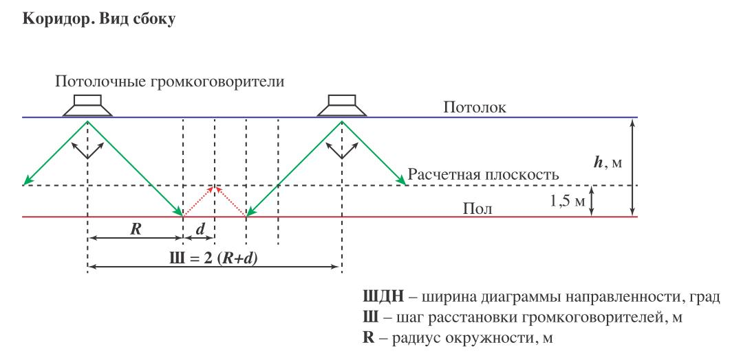
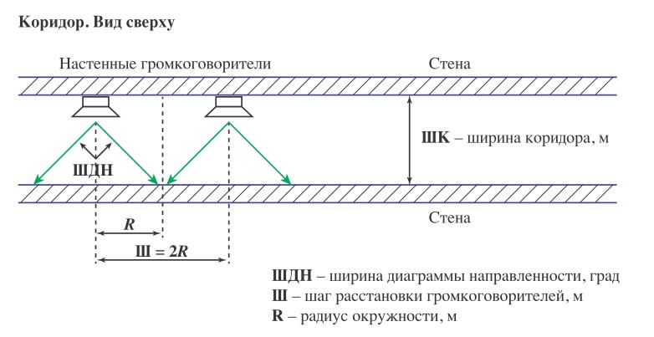
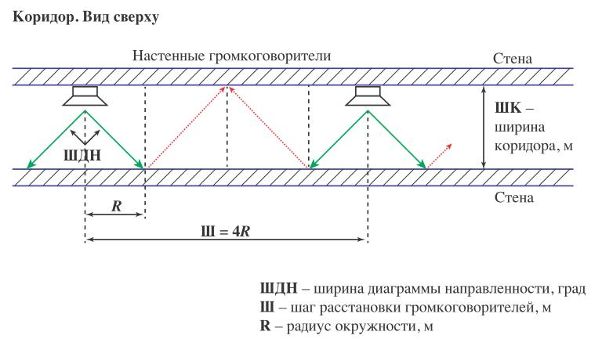

Расстановка настенных оповещателей в кпрямоугольных помещениях, с размещением вдоль двух противоположных стен в шахматном порядке |  | Расстановка настенных оповещателей в кпрямоугольных помещениях, с размещением вдоль двух противоположных стен в шахматном порядке

